Лист1
APP_URL: | https://lidskae.by/
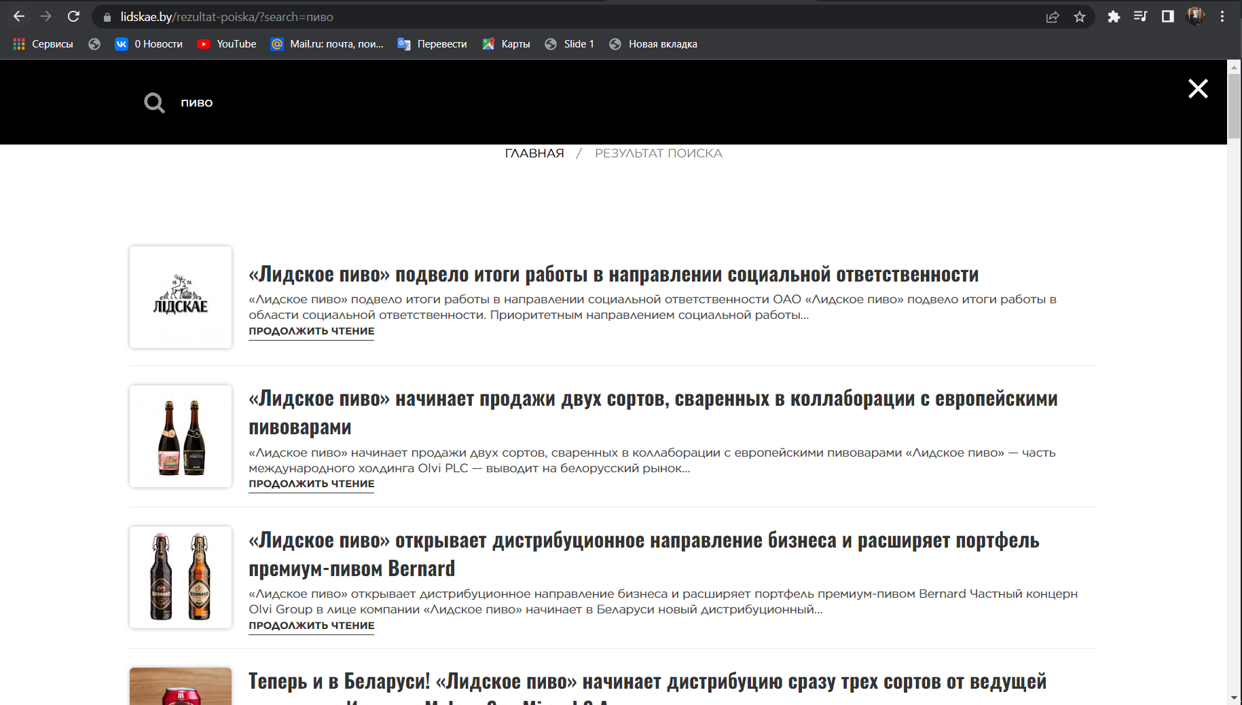
Номер | Содержание теста | Выполнение | Ожидаемый результат | Полученый результат | Состояние | Скриншот | Скриншот
1 | Проверка правильности функции поиска информации по сайту | 1. Перейдите по ссылке приложения | Список статей, у которых в названии есть слово "пиво" | Список статей, у которых в названии есть слово "пиво" | Пройден | 1 | 1
 |  | 2. Сфокусируйтесь на поле панели поиска, щелкнув по нему.
 |  | 3. Введите значение "пиво" с клавиатуры
 |  | 4. Нажмите клавиатуру "enter"
2 | Отклик на вакансию | 1. Перейдите по ссылке приложения | Получить сообщение об отправке формы | Сообщение об отправке формы получено | Пройден | 2, 3
 |  | 2. Прокрутите страницу "вакансии" вниз
 |  | 3. Заполнить все поля формы
 |  | 4. Добавьте в корзину, нажав на кнопку "Добавить в корзину".

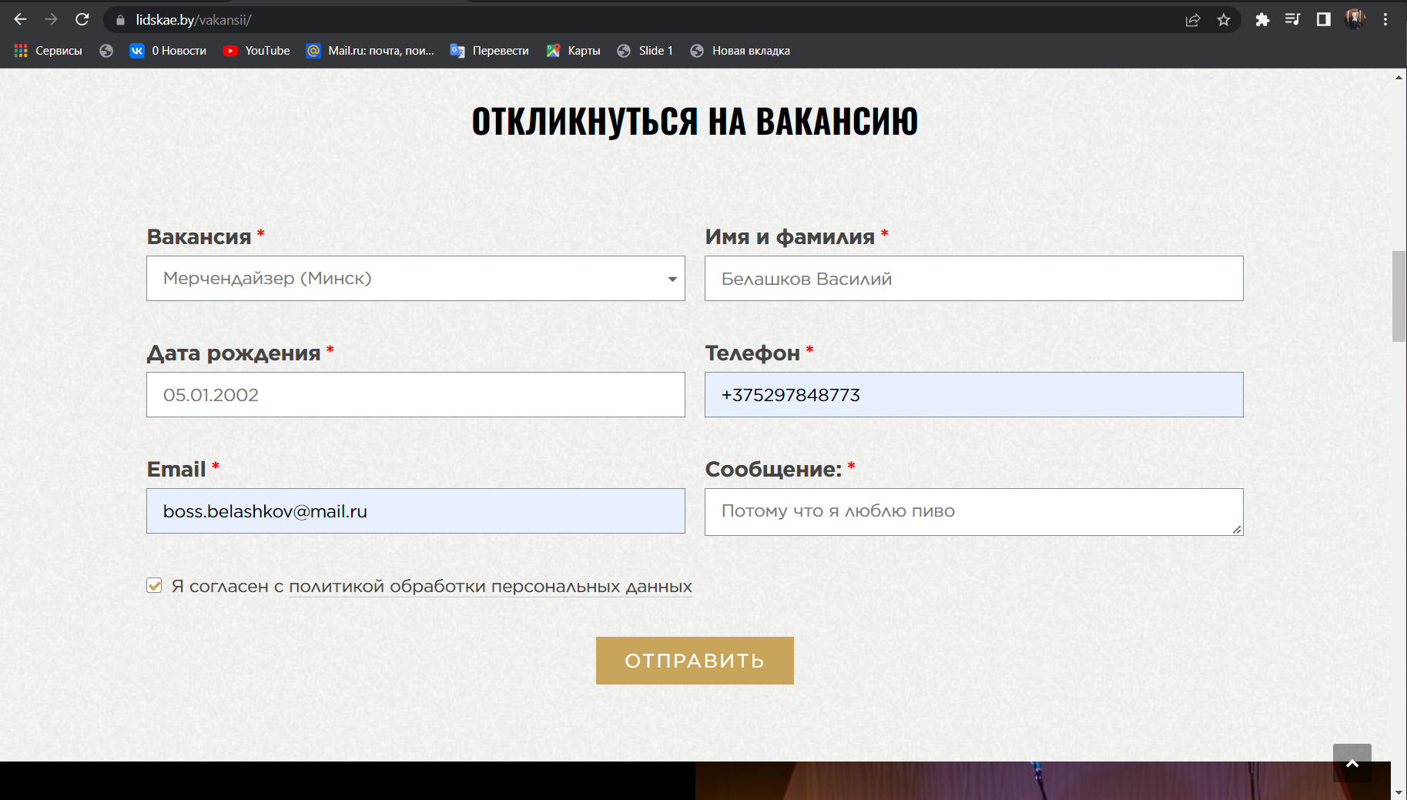
 |  |  |  |  |  |  | 2

 |  |  |  |  |  |  | 3

